bank_details
Required Information | Fill in
账户开户名： Bank Account Name: | 陳彥堯 | TAN YAN YAO
开户行： Bank Name: | 中國信託銀行桃園分行 | CTBC BANK Tao-Yuan Branch
账户号： Bank Account Number: | 277541159955
开户行地址： Bank Address: | No. 32, Section 1, Chenggong Road, Taoyuan District, Taoyuan City, 330
银行swift code Bank Swift Code: | CTCBTWTP277
电子邮箱： Email: | youngaeyanyao@gmail.com
联系人姓名 contact name | 陳彥堯 TAN YAN YAO
联系电话： Contact Number: | 0987 717 554
地址： Address: | 新北市永和區竹林路39巷28弄12號4樓F室 | Rm. F, 4F., No.12, Aly. 28, Ln. 39, Zhulin Rd., Yonghe Dist., New Taipei City 23441, Taiwan (R.O.C.)
邮编： Postal Code: | 234
身份证号码： Identification Card Number (for freelance only)： | HC04580189

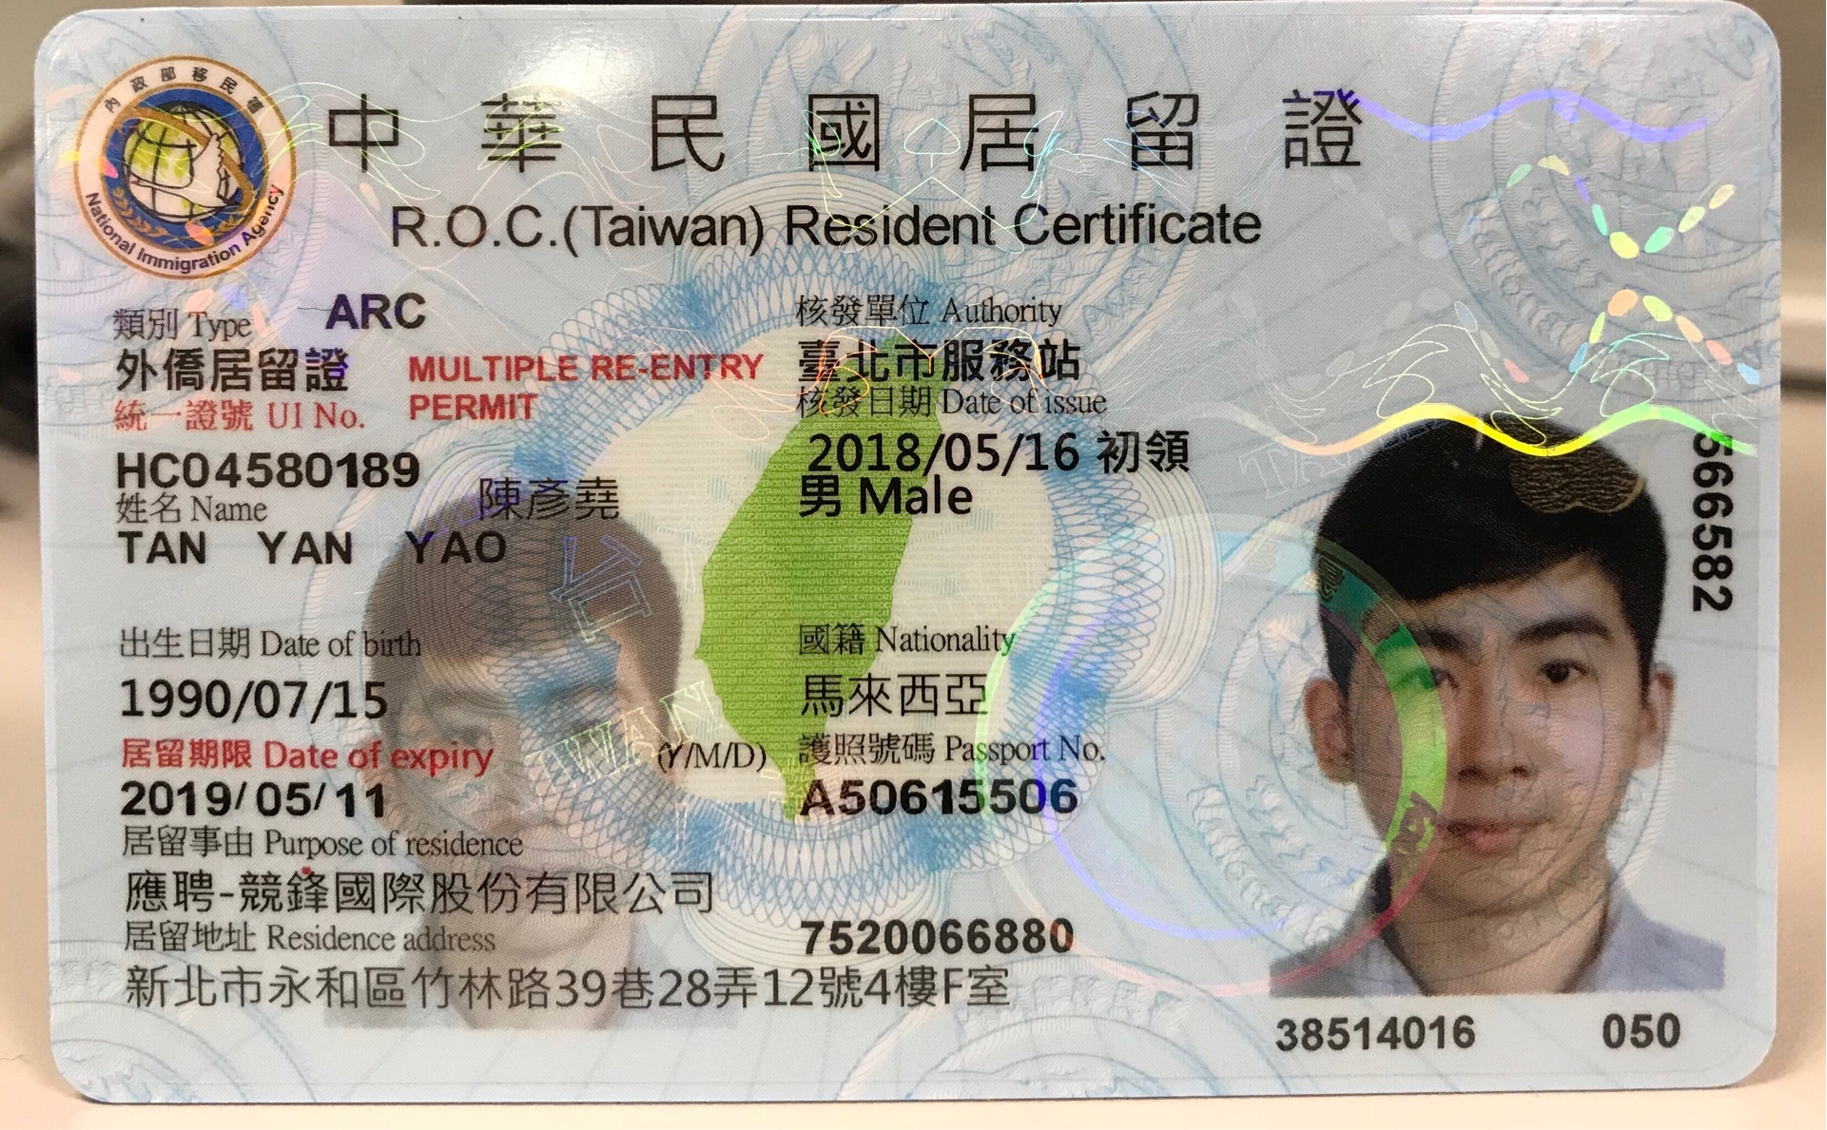 身份证电子档 Copy of Identification Card (for freelance only) |  | 